Тех отчет
РАБОЧИЙ ТЕХНИЧЕСКИЙ ОТЧЕТ |  |  |  |  | НОМЕР: 2020 11 GN 037
 |  |  |  |  | ДАТА: 30.11.2020 г.
Наименование предприятия |  |  |  | ООО "Beruniy Avtosavdo Servis"
Ф.И.О. составившего отчет |  |  |  | Розматов Ислом Махмудович
Номер телефона с кодом города |  |  |  | .+998995450417
Модель |  |  | Идентификационный номер автомобиля |  | Пробег | Дата продажи
Нексия 3 |  |  | XWBTF69V1LA063377 |  | 7798 | 2020-04-27
 |  |  |  | Описание проблемы
 |  |  |  | Автомобил сентр замоки ишламайди.Калит бн кулфлаганда факат шафёр ешиги кулфланади колган ешиклар кулфланмайди
А. |  | Автомобиль стоял, двигатель не работал
В. | Автомобиль находился в движении: |  |  | Информация относительно проблемы (Приложить фотграфии неисправности)
 |  | При торможении
 |  | При переходе от ускорения к накату
 |  | При переключение на задний ход |  | 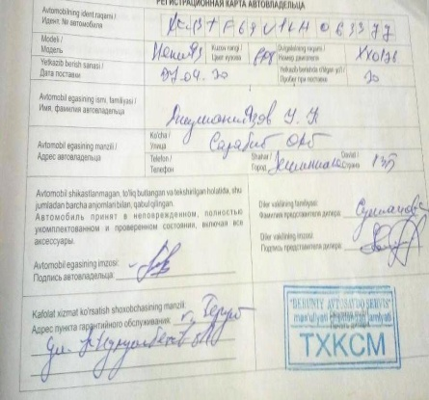 | 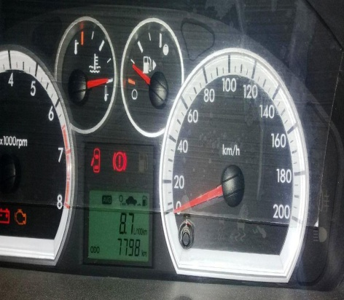
 |  | При повороте
 |  | При ускорении
 |  | При замедлении
 |  | При ______ оборотах в минут
 |  | При любой скорости
 |  | На неровной дороге
 |  | На _____ передаче
С. | При использовании:
 |  | Тормозов |  | 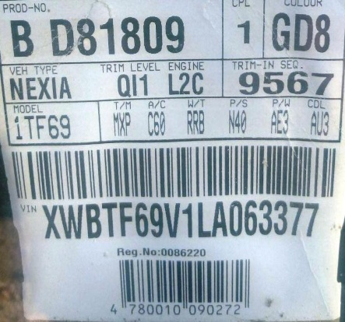 | 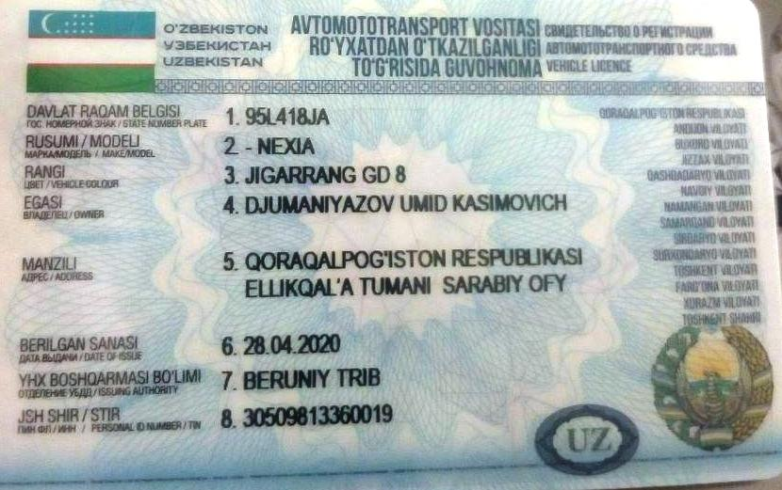
 |  | При повороте руля
 |  | При выключении сцепления
 |  | Обогревателя / кондиционера
 |  | При работе стеклоочистит / омывателя
 |  | При включении радио / CD проигрыват
 |  | Обогревателя заднего стекла
 |  | Прочее
D. | При работе двигателя:
 |  | При запуске |  | 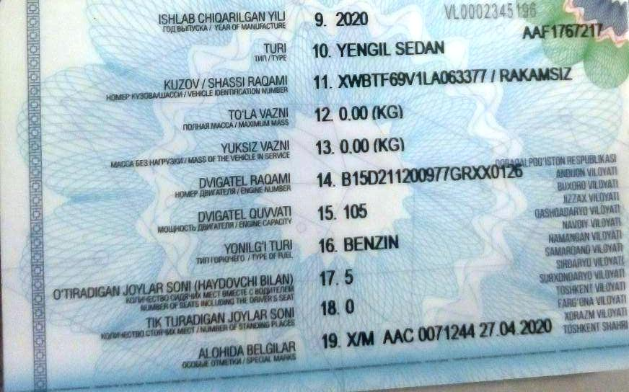
 |  | При прогреве
 |  | На холотом ходу
 |  | При горячем двигателе
E. | Возникает:
 |  | При ускорении
 |  | При высоких оборотах двигателя
 |  | При большой скорости
 |  | При большой загрузке багажника
F. | Когда случается по времени: |  |  | Информация о проблемной детали
 |  | Всегда |  | Номер детали по каталогу: | 42727988
 |  | Иногда |  | Наименование детали: | БЛОК ПРЕДОХРАНИТЕЛЯ САЛОНА
 |  | После _____ км движения |  | Название поставщика: | УзАвто Моторс
 |  | После _____ минут езды |  | LOT № детали:
Действия инженера по гарантии дилерского предприятия |  |  |  | Автомобил куздан кечирилди хакикатдан хам сентр замок ишламаябди.Кафолат тамирчи усталримиз текшириб куришди предохранител ва праводлари хаммаси соз салонда жойлашган предохранител блокини алмаштириш керак

Ответственный Отдел по принятию мер и исследованию проблемы

 |  |  |  | (заполняется со стороны Отдела Гарантии качества АО "GM Uzbekistan")
 | "Беруний Автосавдо Сервис" МЧЖ
 | сифат кафолати менеджери: |  |  |  | Розматов И.М

